Solicitud gráfica
 | Área: | Matemáticas |  |  | Fecha:
 | Grado: | 9 |  |  | 2016-03-29
 | Título del tema: | Otros cuerpos geométricos |  |  | ¿Cuaderno de estudio o recurso? | Recurso
 | Editor: |  |  |  | Motor del recurso | M5A

 | Código guión o recurso: | MA_09_11_REC110 | ← Para determinar este código, visite la hoja de Ayuda
 |  |  |  |  | ESPECIFICACIÓN DE ARCHIVOS A ENTREGAR
Núm. | Archivo Shutterstock o ruta en web | Imagen para: | Tipo | Ubicación de la imagen en el recurso M5A | Nombre imagen SMALL | Tamaño imagen SMALL | Nombre imagen ZOOM | Tamaño imagen ZOOM | Descripción | Observaciones
IMG01 | Imgen diseñada | Recurso M5A | Ilustración | Contenido | MA_09_11_REC110_IMG01n.png | 286 x 286 px | MA_09_11_REC110_IMG01a.png | 500 x 500 px | 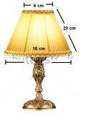 | En la imagen se indica un gráfico tomado de la página shutterstock código 113325019, con las medidas y flechas que se indican en la ilustración.
IMG02 | Imagen diseñada | Recurso M5A | Ilustración | Contenido | MA_09_11_REC110_IMG02n.png | 286 x 286 px | MA_09_11_REC110_IMG02a.png | 500 x 500 px | 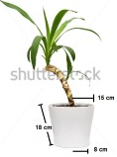 | En la imagen se indica un gráfico tomado de la página shutterstock código 116662069, con las medidas y flechas que se indican en la ilustración.
IMG03 | Imagen diseñada | Recurso M5A | Ilustración | Contenido | MA_09_11_REC110_IMG03n.png | 286 x 286 px | MA_09_11_REC110_IMG03a.png | 500 x 500 px |  | En la imagen se indica un gráfico tomado de la página shutterstock código 116662069, con las medidas y flechas que se indican en la ilustración.
IMG04 | Imagen diseñada | Recurso M5A | Ilustración | Contenido | MA_09_11_REC110_IMG04n.png | 286 x 286 px | MA_09_11_REC110_IMG04a.png | 500 x 500 px | 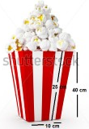 | En la imagen se indica un gráfico tomado de la página shutterstock código 300244682, con los números y flechas que se indican en la ilustración.
IMG05 | Imagen diseñada | Recurso M5A | Ilustración | Contenido | MA_09_11_REC110_IMG05n.png | 286 x 286 px | MA_09_11_REC110_IMG05a.png | 500 x 500 px |  | En la imagen se indica un gráfico tomado de la página shutterstock código 300244682, con las medidas y flechas que se indican en la ilustración
IMG06 | Imagen diseñada | Recurso M5A | Ilustración | Contenido | MA_09_11_REC110_IMG06n.png | 286 x 286 px | MA_09_11_REC110_IMG06a.png | 500 x 500 px | 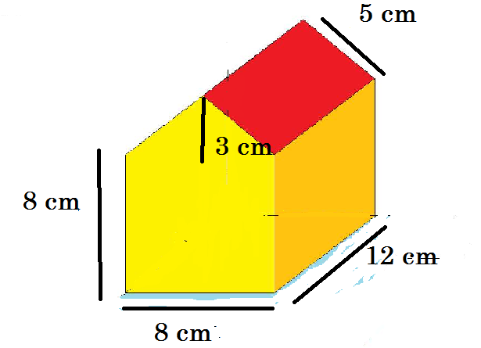 | Casa como la que se indica en la imagen, con las medidas y flechas mostradas en la ilustración.
IMG07 | Imagen diseñada | Recurso M5A |  |  | #N/A | #N/A | #N/A | #N/A |  | Casa como la que se indica en la imagen, con las medidas y flechas mostradas en la ilustración.

#REF! |  | #REF! |  |  | #REF! | #REF! | #REF! | #REF!

